Sheet1
システム名 |  | サブシステム名 | 機能名 | 会社名 | 担当者名
勤怠管理システム |  | 基本情報管理 | 勤怠情報一覧（月別） | シンメトリクス | ジヨウ

チェックポイント1

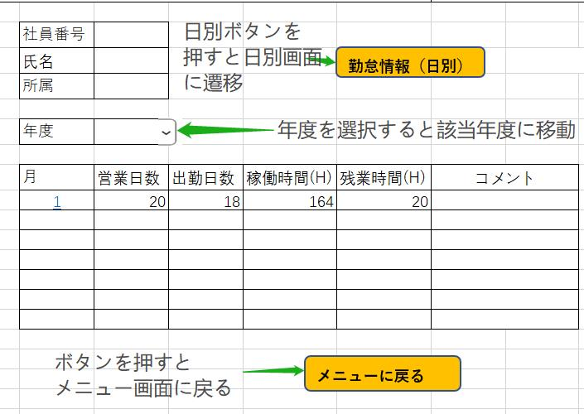

チェックポイント2

勤怠情報（日別）ボタンを押すと日別勤怠情報に遷移

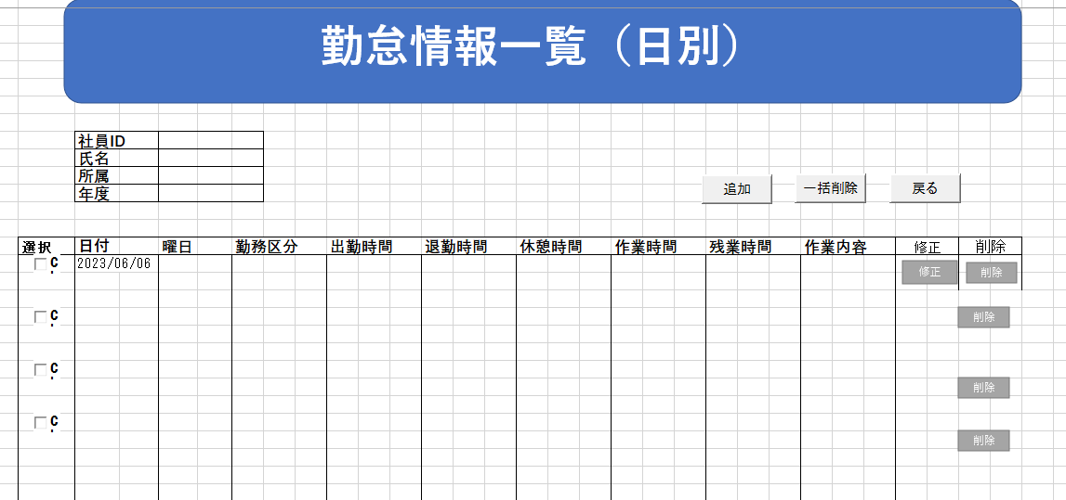

チェックポイント3

コンボボックスで年度を選択する場合、該当年度の勤怠を示す

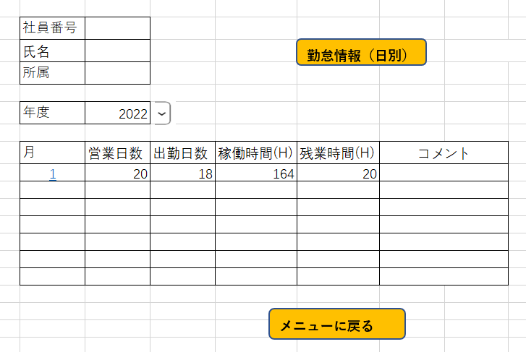

チェックポイント4

メニューに戻るボタンを押すと、メニュー画面に戻る

 | 社員番号
 | 氏名
 | 所属

勤怠情報（日別）
勤怠情報（月別）

ログアウト

